Course Overview
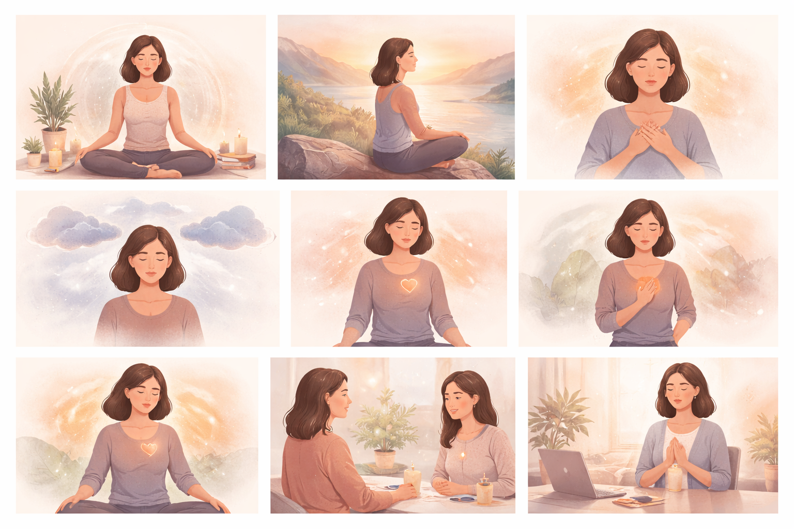
Course Title | Day | Target Audience | Estimated Duration (minutes) | Learning Goal (1 sentence) | Category
Achtsame Meditationsmomente | 8 | Teilnehmerinnen | x | Gib dir Raum, zur Ruhe zu kommen und dich auf einer geführten Reise zu achtsamen Momenten wieder mit dir selbst zu verbinden. Stärke deine innere Kraft und dein Bewusstsein, damit du jeder Entscheidung und jeder Begegnung mit Klarheit und Selbstvertrauen begegnen kannst.

